关系图
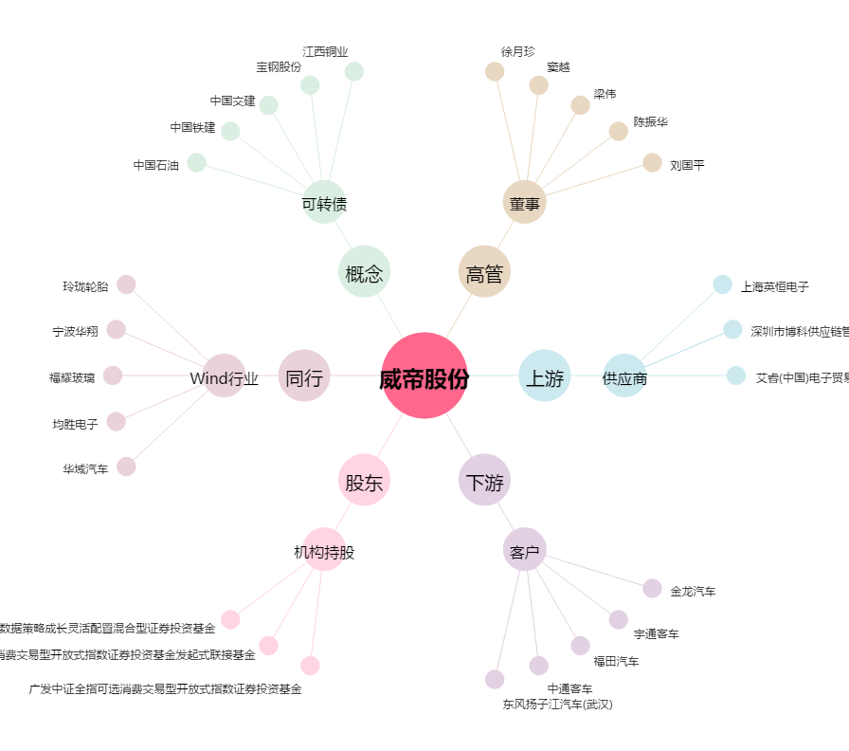
威帝股份[603023.SH] - 关系概览图

